Anleitung
Sitzordnungsgenerator für zufällige Sitzordnungen

Motivation
Ich habe gute Erfahrungen damit gemacht, die Sitzordnung etwas alle fünf bis sechs Wochen zufällig neu zu machen. So haben die Schüler die Chance (und die Notwendigkeit) nach und nach mit allen Mitgliedern der Lerngruppe einmal zusammenzuarbeiten. Dies kann den sozialen Zusammenhalt der Klasse stärken. Dieses Excel-Blatt erzeugt eine zufällige Sitzordnung.

Vorgehen

1. Klassenliste eintippen

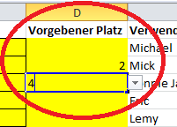
Im Blatt Klassenliste wird die Namensliste der Lerngruppe (Vor- und Nachname) eingegeben. Im späteren Sitzplan erscheint der Vorname der Person. Bei doppelten Vornamen werden auch
die ersten beiden Buchstaben des Nachnamens angegeben.
Wenn bestimmte Schüler oder Schülerinnen nicht zufällig auf Plätze verteilt werden sollen, sondern ihnen ein fester Platz zugewiesen werden soll, kann in der Spalte Vorgebener Platz, die Nummer des Platzes eingetragen werden.

Wenn in der Klasse weniger als 30 Personen sind, können die letzten Felder einfach leer gelassen werden. Dann musst Du auch die entsprechenden Tische oder Plätze im Blatt "Sitzordnung" löschen. (siehe Punkt 3).
In den Feldern "Gruppe", "Raum" und "Datum" können Angaben für die Fußzeile der Sitzordnung eingetragen werden.

2. Tische umstellen
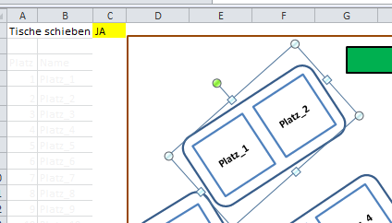
Ich habe einen Klassenraum für 30 Personen mit 15 Tischen gezeichnet. Daraus habe ich 5 Tischgruppen a 6 Personen gemacht. Die Anordnung der Tische kann im Blatt "Sitzordnung" verändert werden.

Um Tische umzustellen, sollte im Feld "Tische verschieben" der Wert "Ja" eingetragen werden, dann verschwinden die Namen der Schüler und es erscheinen die Nummern der Sitzplätze.

Jetzt kann ein Tisch einfach mit der Maus angeklickt werden und verschoben oder gedreht werden.
Wenn der Klassenraum einen anderen Grundriss hat, kann der braune Rahmen angepasst werden.

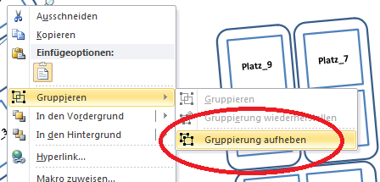
Um einzelne Plätze - und nicht nur Tische - zu verändern, muss nach dem Markieren des Tisches nach einem Klick mit der rechten Maustastezunächst die Gruppierung aufgehoben werden.

3. Sitzordnung sichten

Wenn die Tische wie gewünscht angeordnet sind, musst Du bei "Tische schieben" wieder "NEIN" eintragen. Nach dem Drücken der Taste F9 wird eine zufällig erstellte Sitzordnung angezeigt.
Erneutes Drücken der Taste erzeugt eine neue Sitzordnung. Wenn die Sitzordnung passt, kann das Blatt ausgedruckt werden oder auch wahlweise als PDF gespeichert werden.
Das Blatt 'Schülersicht' zeigt die Sitzordnung aus Sicht der Schüler.

Sitzordnung
Tische schieben |  | NEIN
Tafel
Lehrer
Platz | Name
1 | Helene |  |  |  | Taste
2 | Mick |  |  |  | F9
3 | Till |  |  |  | erzeugt
4 | Lea |  |  |  | eine
5 | John Le. |  |  |  | neue
Michael
John Lee
John Le.
Anna Maria
Till
Lea
Helene
Mick
6 | Anna Maria |  |  |  | Sitzoordnung
7 | Michael
8 | John Lee
9 | Carlo
10 | Lemy
11 | Hannes
12 | Miles
13 | Tupac
Judith
Eric
Tupac
Janis
Hannes
Miles
Carlo
Lemy
14 | Janis
15 | Judith
16 | Eric
17 | Doro
18 | Stan
19 | Aretha
20 | Ronnie James
Aretha
Ronnie James
Doro
Stan
21 | Joan Ba.
Chet
Snoop
Joan Ba.
Joan Je.
22 | Joan Je.
23 | Chet
24 | Snoop
25 | Otis
26 | John Mc.
27 | Katie
Josephine
Nora
Katie
Charlie
Otis
John Mc.
28 | Charlie
29 | Josephine
30 | Nora

 |  |  |  | www.mister-mueller.de

 |  |  | Sitzordnung Klasse 12s - Raum H226 gültig ab 01.01.3012

Schülersicht
Tische schieben |  | NEIN
Tafel
Lehrer
Platz | Name
1 | Helene |  |  |  | Taste
2 | Mick |  |  |  | F9
3 | Till |  |  |  | erzeugt
4 | Lea |  |  |  | eine
5 | John Le. |  |  |  | neue
Michael
John Lee
John Le.
Anna Maria
Till
Lea
Helene
Mick
6 | Anna Maria |  |  |  | Sitzoordnung
7 | Michael
8 | John Lee
9 | Carlo
10 | Lemy
11 | Hannes
12 | Miles
13 | Tupac
Judith
Eric
Tupac
Janis
Hannes
Miles
Carlo
Lemy
14 | Janis
15 | Judith
16 | Eric
17 | Doro
18 | Stan
19 | Aretha
20 | Ronnie James
Aretha
Ronnie James
Doro
Stan
21 | Joan Ba.
Chet
Snoop
Joan Ba.
Joan Je.
22 | Joan Je.
23 | Chet
24 | Snoop
25 | Otis
26 | John Mc.
27 | Katie
Josephine
Nora
Katie
Charlie
Otis
John Mc.
28 | Charlie
29 | Josephine
30 | Nora

 |  |  |  | www.mister-mueller.de

 |  |  | Sitzordnung Klasse 12s - Raum H226 gültig ab 01.01.3012

